2.クラス構成
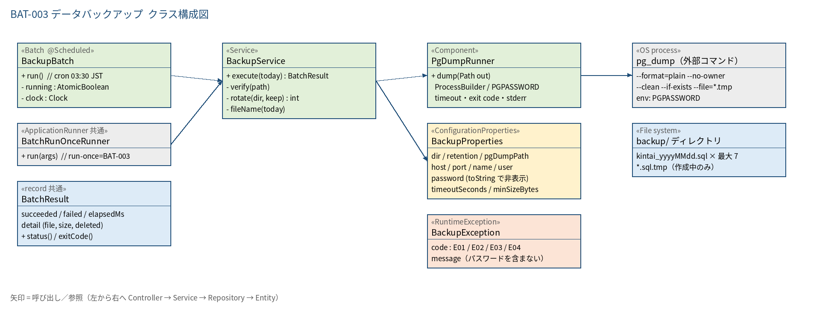
2.1 クラス構成図

3.シーケンス
3.1 シーケンス図（正常系）
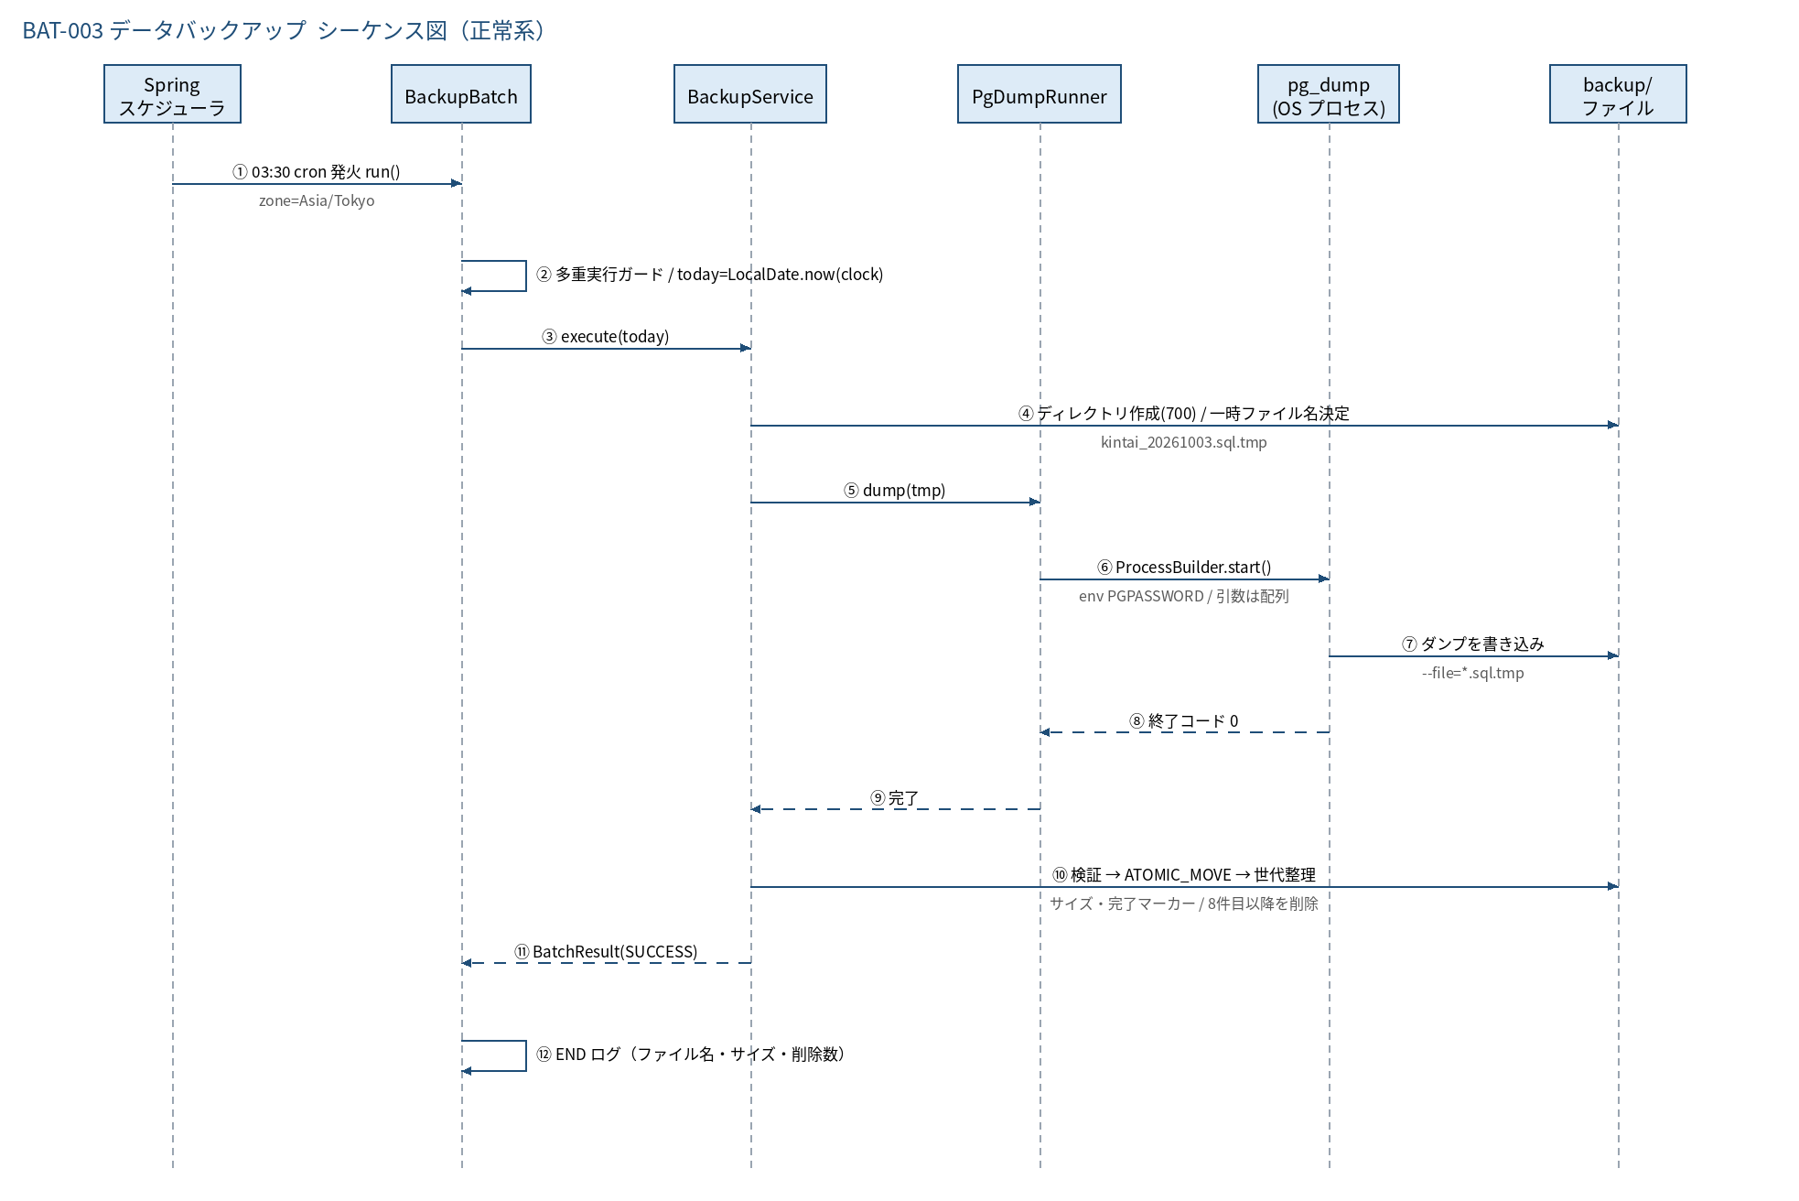

3.2 シーケンス図（異常系）
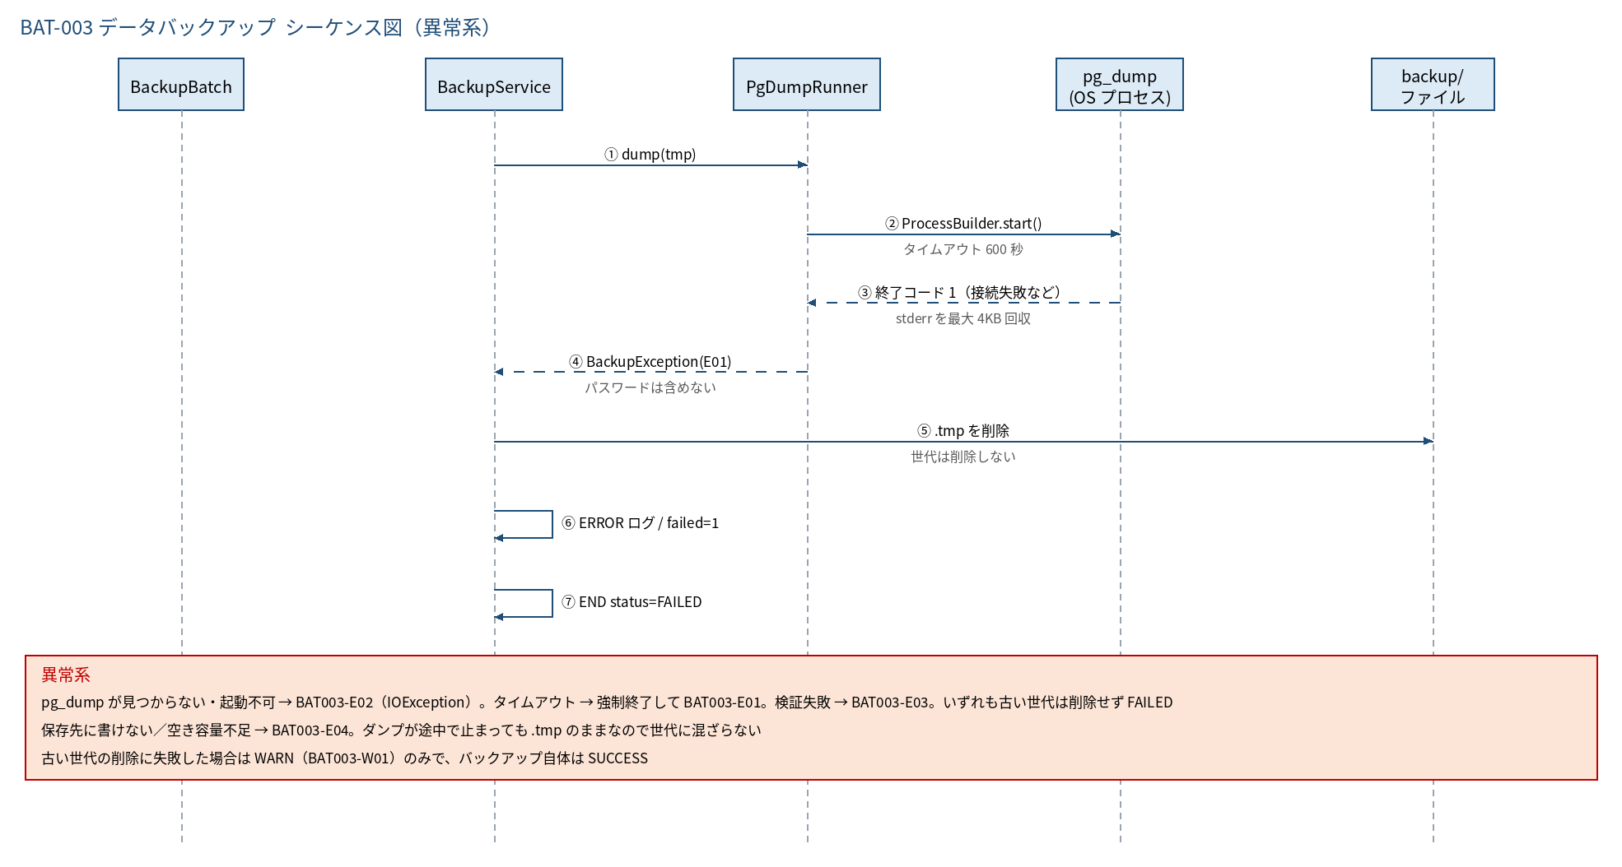

3.3 時系列（実行タイムライン）
時刻 / 契機 | 事象 | 備考
03:00 | BAT-002（毎月1日のみ）が通知を登録 | その結果も同日のバックアップに含まれる
03:30:00 | BackupBatch#run 起動 | DB に負荷をかけにくい深夜帯。業務時間は平日 7:00〜22:00（KF-BD-010）
03:30〜(数秒〜1分) | pg_dump → 検証 → 世代整理 → END ログ | タイムアウトは 600 秒
毎朝（運用） | END ログとファイルの存在を確認 | 8.5
四半期ごと（推奨） | リストア訓練（別 DB へ復元して件数確認） | 8.7。復元できないバックアップは無意味なため

5.処理フロー
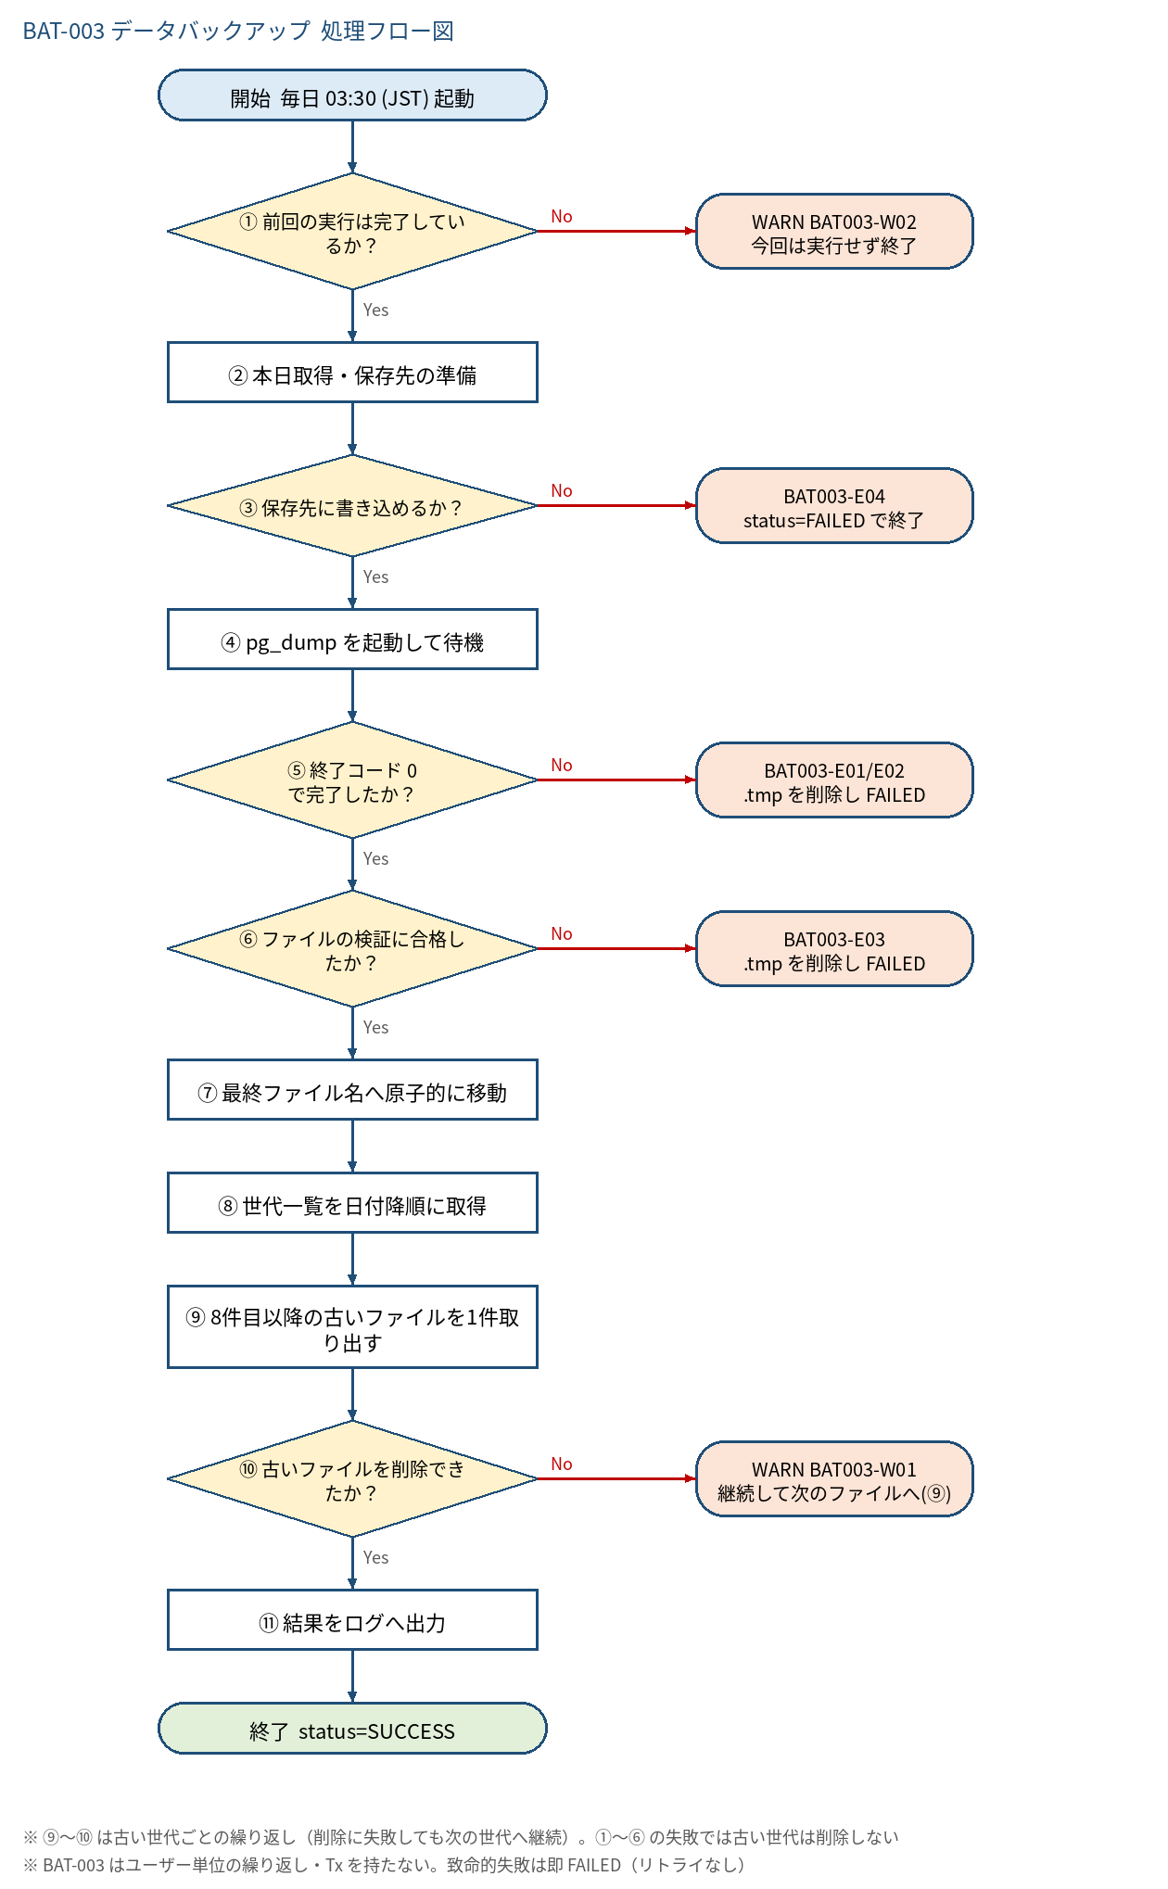
5.1 処理手順
No. | 処理 | 詳細 | 種別・分岐
① | 前回の実行は完了しているか？ | AtomicBoolean running を compareAndSet(false, true) | 判定（No → WARN BAT003-W02 今回は実行せず終了）
② | 本日取得・保存先の準備 | today=LocalDate.now(clock)。dir を作成（無ければ。700）。最終名 kintai_yyyyMMdd.sql と一時名 .sql.tmp を決める。START ログ | 処理
③ | 保存先に書き込めるか？ | Files.createDirectories と書込み確認。権限なし・容量不足は I/O 例外 | 判定（No → BAT003-E04 status=FAILED で終了）
④ | pg_dump を起動して待機 | PgDumpRunner#dump(tmp)。ProcessBuilder（引数は配列）。環境変数 PGPASSWORD、--file=<tmp>、標準エラーは一時ファイルへ。waitFor(timeout) | 処理
⑤ | 終了コード 0 で完了したか？ | 起動失敗(IOException)=E02、タイムアウト=強制終了して E01、終了コード≠0=E01（stderr を最大4KB回収） | 判定（No → BAT003-E01/E02 .tmp を削除し FAILED）
⑥ | ファイルの検証に合格したか？ | 存在・通常ファイル・サイズ ≧ min-size-bytes・末尾 1KB に完了マーカー | 判定（No → BAT003-E03 .tmp を削除し FAILED）
⑦ | 最終ファイル名へ原子的に移動 | Files.move(tmp, target, REPLACE_EXISTING, ATOMIC_MOVE)。同日の再実行は上書き。権限を 600 に設定 | 処理
⑧ | 世代一覧を日付降順に取得 | kintai_[0-9]{8}.sql に完全一致するファイルだけを列挙し、ファイル名の日付降順に並べる。先頭 7 件は保持 | 処理
⑨ | 8件目以降の古いファイルを1件取り出す | ループ。対象が無くなれば ⑪ へ | 処理
⑩ | 古いファイルを削除できたか？ | Files.delete。成功なら deleted+1 して ⑨ へ戻り次のファイルを処理 | 判定（No → WARN BAT003-W01 継続して次のファイルへ(⑨)）
⑪ | 結果をログへ出力 | サイズ・削除件数を含む END ログ。BatchResult(succeeded=1, failed=0, detail=file,sizeBytes,deleted) | 処理

5.2 処理フロー図

